記入例
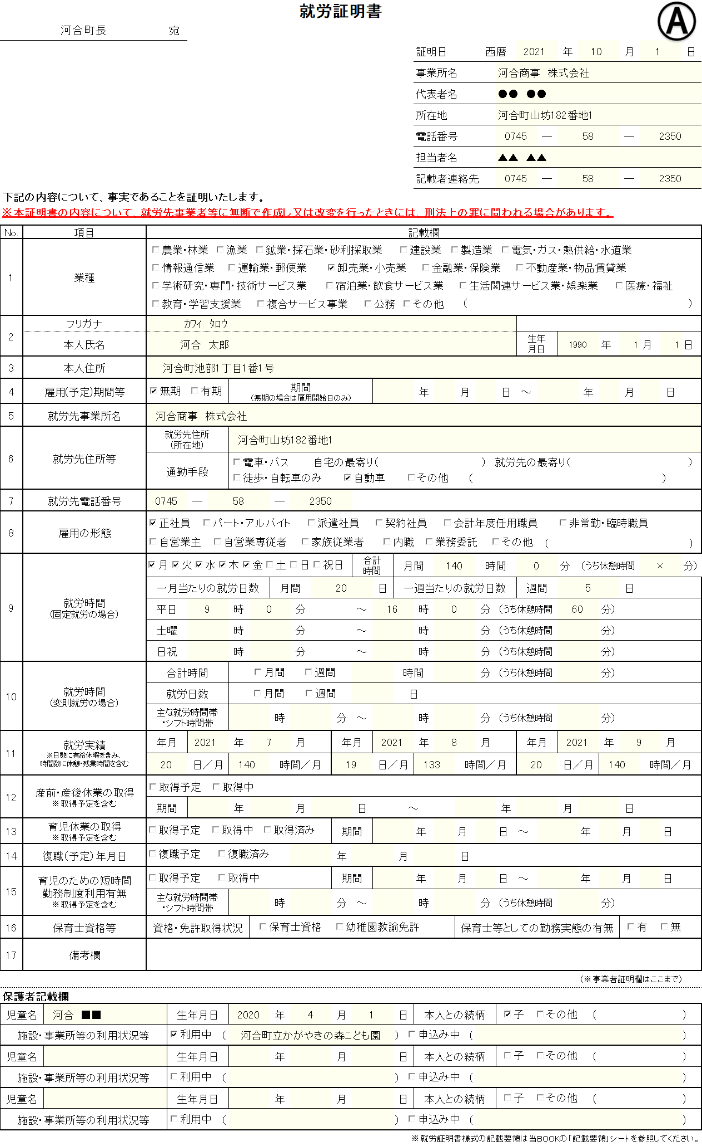
作成した日付を必ず記入してください。3か月以内のものが有効となります。

【作成時の注意事項】
・保護者記載欄以外の箇所は就労先事業者等が作成してください。
就労証明書を就労先事業者等以外の者が作成した場合、無効とします。
・手書きで記入する際は、ﾎﾞｰﾙﾍﾟﾝ（消えるﾍﾟﾝ不可）を使用してください。
・内容を訂正する際は、修正液等を使用せず、訂正箇所を二重線で抹消してください。
・提出された就労証明書について、不明な点は、職員が電話や訪問により調査を行います。

該当する業種に✔してください。該当する業種がない場合はその他蘭に業種を記入してください。

雇用形態が変更になることがある場合は、記入日現在の就労形態で作成してください。

就労時間は、該当する方のみ記入(入力)してください。固定就労または変則就労

自営業中心者の場合
は営業許可書、開業
届等の事業を行って
いることが客観的に
分かる書類の添付が
必要です。
自営業協力者の場合
は源泉徴収票、確定
申告書の添付が必要
です。

教育．保育認定等を受けるためには、月間48時間以上(通勤.休憩時間を含む)が必要です。

・証明日前の直近
3か月の就労実績
を記入(入力)して
ください。
・勤務実績がない
場合は、空欄に
しておいてくださ
い。

該当する場合は、必要箇所を記入(入力)してください。
該当がない場合は、空欄にしておいてください。

保護者記入欄ですので、就労先事業者等の方は、記入(入力)しないでください。

【お問い合わせ先】
河合町役場 子育て支援課 子育て支援係
☎0745-57-0200

